2023BRM527
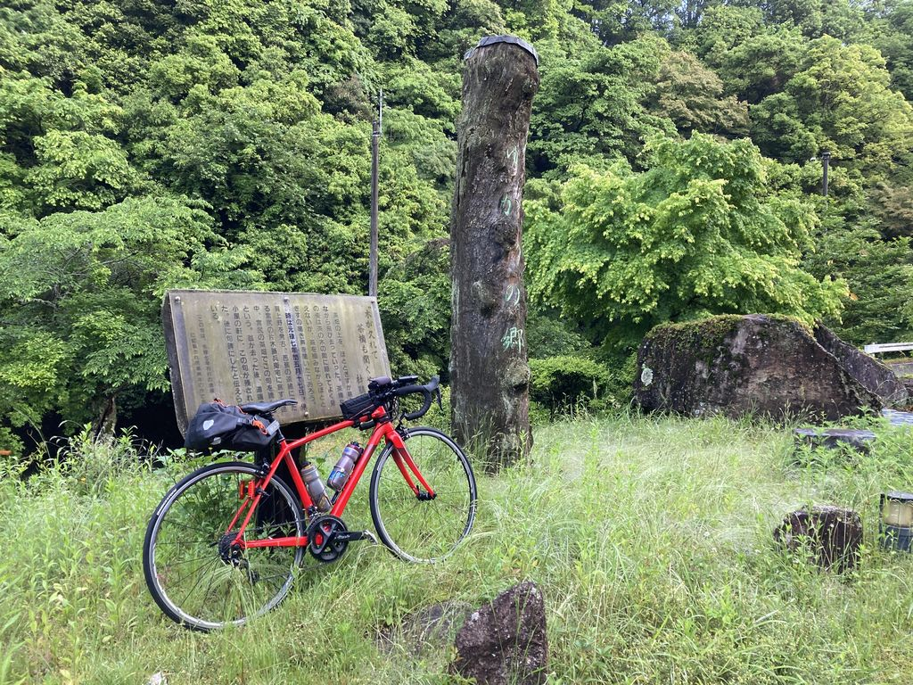
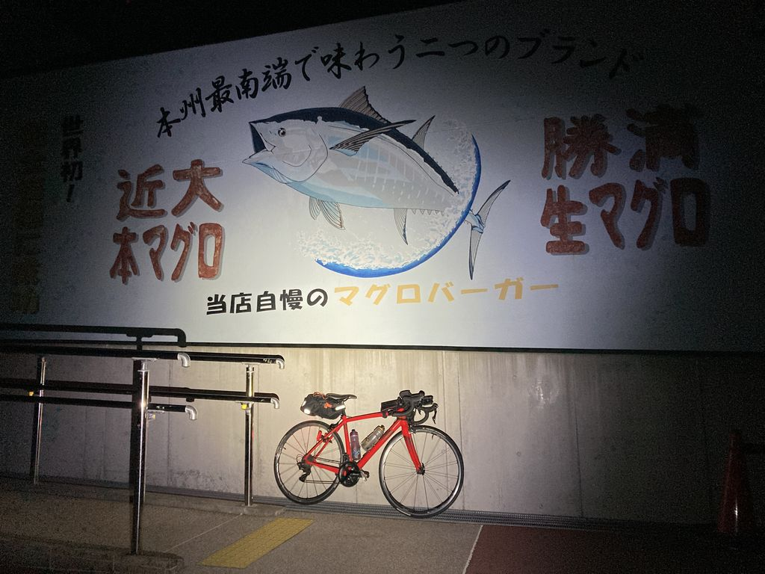
2023BRM527近畿600km守山 |  |  |  |  | 2023/5/27 5:00スタート |  | 日出4:46 、日入19:02 |  |  | Ver.1.0.1
 |  |  |  | × | ←標識・案内看板等なし |  |  |  |  | 2023/5/22
 | 形状 | 信号 | ポイント | 標識 | 現在地からの進行先 |  | 現在地までの |  | 備考 | PC間
 |  |  |  |  | 方角 | 道路 | 区間 | 合計
1 |  |  | JR守山駅西口 |  |  | 市道 | 0.0 | 0.0 | 駅前ロータリーを出て守山駅前交差点の方向へ | 0.0
2 | 十 | S | 守山駅前S |  | 直進 | 市道 | 0.0 | 0.0
3 | T | S |  | × | 左折 | ​県道42→県道18 | 2.0 | 2.0 | 正面に立命館守山中学校
4 | 十 | S |  | × | 左折 | 市道 | 9.5 | 11.5 | 左側角にカーショップアウトバーン
5 | T | S |  |  | 右折 | 市道 | 0.4 | 11.9 | 青看板の「石山、田上」方向へ
6 | T | S | 大萱六丁目S |  | 左折 | 県道559→県道29 | 0.5 | 12.4
7 | T |  |  |  | 左折 | 県道29 | 6.6 | 19.0 | 青看板の「大石」方向へ
8 | T |  |  |  | 左折 | R422 | 1.0 | 20.0 | 青看板の「甲賀」方向へ
9 | | |  | フォトコントロール1 芭蕉ゆかりの郷 |  | 右側 | R422 | 8.5 | 28.5 | 「芭蕉ゆかりの郷」の標柱を背景に自分のバイクを撮影 ゴール受付でスタッフに写真を提示してください 写真撮影後、直進
10 | T |  |  |  | 左折 | R307 | 2.8 | 31.3 | 青看板の「伊賀、水口」方向へ
11 | ├ |  | 立石橋S |  | 右折 | R422 | 7.6 | 38.9 | 青看板の「伊賀」方向へ
12 | ├ |  |  |  | 右折 | 市道→R422 | 7.8 | 46.7 | 青看板の「諏訪（伊賀コリドールロード）」方向へ
13 | T | S | 高砂S |  | 左折 | R422 | 8.5 | 55.2
14 | ┤ | S |  |  | 左折 | 市道→県道56→R422 | 0.5 | 55.7 | 青看板の「青山、​上野市街」方向へ
15 | 十 | S | 青山羽根S |  | 左折 | R165 | 15.5 | 71.2 | 青看板の「津」方向へ
16 | | |  | PC1 ファミリーマート 伊賀青山町店 |  | 左側 | R165 | 0.6 | 71.8 | OPEN 7:07、CLOSE 9:48 レシート取得してブルベカードに通過時刻を自分で記入 ゴール受付でスタッフにレシートを提示してください ブルベカード記入後、直進 この後、R165青山峠の下り、路面状態が悪い（穴が多い）ので注意してください。 | 71.8
17 | 十 | S | 垣内S |  | 右折 | 県道664 | 16.2 | 88.0 | 青看板の「一志」方向へ
18 | 十 | S | 算所S |  | 左折 | 県道662 | 3.0 | 91.0 | 青看板の「美杉、​一志」方向へ
19 | ├ | S | 八ツ山橋北S |  | 右折 | 県道664 | 0.3 | 91.3 | 青看板の「美杉、​一志」方向へ
20 | 十 | S | 関ノ宮S |  | 直進 | 県道580 | 1.1 | 92.4
21 | 十 |  |  |  | 左折 | 県道43→県道580 | 4.4 | 96.8 | 青看板の「久居、​松阪」方向へ
22 | T |  |  |  | 右折 | 県道67 | 7.3 | 104.1 | 青看板の「​松阪」方向へ
23 | 十 | S | 島田橋南S |  | 左折 | ​県道30 | 0.2 | 104.3
24 | 十 | S | 下之庄S |  | 右折 | 県道58→県道59 | 1.0 | 105.3 | 青看板の「​伊勢道 松阪I.C」方向へ
25 | 十 | S | 丹生寺西S |  | 右折 | 県道757 | 9.4 | 114.7
26 | ├ |  |  | × | 左折 | 市道 | 2.0 | 116.7 | 右側に大河内小学校、左折して橋を渡る
27 | T | S | 大河内町S |  | 右折 | R166 | 0.1 | 116.8
28 | 十 | S | 根木峠入口S |  | 左折 | 市道 | 1.0 | 117.8
29 | T |  |  |  | 右折 | 県道700 | 2.3 | 120.1
30 | ┤ |  |  | × | 左折 | 県道702 | 2.1 | 122.2 | 鋭角に左折
31 | ├ |  |  | × | 右折 | 県道702 | 0.4 | 122.6 | カーブミラーの柱に「→702茅原丹生線」の表示
32 | T |  |  | × | 右折 | 県道421 | 0.8 | 123.4
33 | ┤ |  |  | × | 左折 | 市道→県道702 | 2.4 | 125.8 | 左側に丹生神社
34 | ├ |  |  | × | 右折 | 市道 | 1.9 | 127.7 | 川原製茶の看板
35 | 十 |  |  | × | 左折 | R368 | 1.2 | 128.9 | 正面（右奥）にオオコーチ勢和工場
36 | T | S | 丹生S |  | 右折 | R42 | 0.3 | 129.2 | 青看板の「尾鷲​」方向へ
37 | | |  | PC2 ファミリーマート 大台かわぞえ店 |  | 左側 | R42 | 7.4 | 136.6 | OPEN 9:02、CLOSE 14:08 レシート取得してブルベカードに通過時刻を自分で記入 ゴール受付でスタッフにレシートを提示してください ブルベカード記入後、直進 | 64.8
38 | ┤ | S | 戸ノ須S |  | 左折 | 市道 | 37.1 | 173.7
39 | T |  |  | × | 右折 | 県道766 | 0.8 | 174.5 | JR紀勢本線の踏切を渡ってすぐのT字路を右折
40 | 十 |  |  | × | 右折 | 県道516 | 0.3 | 174.8 | 橋を渡ってすぐの交差点を右折
41 | T | S | 長島トンネル北S |  | 左折 | R42左側歩道→市道 | 0.3 | 175.1 | R42左側歩道を進み、長島歩道トンネルへ 車道のR42長島トンネルは自転車走行禁止
42 | T |  |  | × | 右折 | 市道 | 0.8 | 175.9 | 歩道トンネルを抜けた後の最初の交差点右折も可
43 | 十 | S | 長島S |  | 左折 | R42 | 0.1 | 176.0
44 | ├ |  |  | × | 右方向 | 市道 | 54.8 | 230.8 | 歩道橋をくぐってすぐのところを右方向へ 直進のR42鬼ヶ城トンネルは自転車走行禁止
45 | T | S | 獅子岩S |  | 右折 | R42 | 2.5 | 233.3
46 | Y |  |  |  | 左方向 側道へ | 県道35 | 16.7 | 250.0 | 青看板の「紀宝市街​」方向へ ブルーライン（青矢印）の本線から外れて左側道へ
47 | ┤ | S | 成川S |  | 左折 | 市道 | 4.6 | 254.6 | 左折して熊野大橋を渡る
48 | T |  |  | × | 左方向 | R42 | 0.5 | 255.1 | R42に合流
49 | 十 | S | 高森S |  | 左折 | R42 | 4.1 | 259.2 | 青看板の「那智勝浦、​新宮港​」方向へ 直進は自動車専用道路（直進しないように注意）
50 | | |  | PC3 ファミリーマート 串本駅前店 |  | 左側 | R42 | 39.6 | 298.8 | OPEN 13:59、CLOSE 5/28 0:56 レシート取得してブルベカードに通過時刻を自分で記入 ゴール受付でスタッフにレシートを提示してください ブルベカード記入後、直進 | 162.2
51 | 十 | S | 潮岬東入口S |  | 左折 | 県道40→県道41 | 1.4 | 300.2
52 | | |  | フォトコントロール2 南紀熊野ジオパークセンター |  | 右側 | 県道41 | 6.4 | 306.6 | 隣接する潮岬観光タワーレストランの壁面に描かれたマグロを背景に自分のバイクを撮影 ゴール受付でスタッフに写真を提示してください 写真撮影後、直進
53 | 十 | S | 潮岬西入口S |  | 右折 | R42 | 5.1 | 311.7 | 青看板の「新宮、​那智勝浦​」方向へ
54 | ┤ |  |  |  | 左折 | R42ランプ | 45.9 | 357.6 | 青看板の「​紀和、​紀宝市街」方向へ
55 | T | S | 成川インターS |  | 左折 | 県道35 | 0.1 | 357.7
56 | T |  |  | × | 左折 | R42 | 4.7 | 362.4
57 | ┤ | S | 獅子岩S |  | 左折 | 市道 | 16.7 | 379.1
58 | T |  |  | × | 左折 | R42 | 2.6 | 381.7
59 | 十 | S | 長島S |  | 右折 | 市道 | 54.8 | 436.5 | 直進のR42長島トンネルは自転車走行禁止
60 | ┤ |  |  | × | 左折 | 市道 | 0.0 | 436.5 | 長島歩道トンネルへ
61 | ├ | S | 長島トンネル北S |  | 右折 | 県道516 | 0.8 | 437.3
62 | 十 |  |  | × | 左折 | 県道766 | 0.3 | 437.6 | 左折して橋を渡る
63 | 十 | S |  |  | 右折 | R260 | 2.3 | 439.9 | 青看板の「​錦」方向へ
64 | | |  | PC4 ローソン 南伊勢南島店 |  | 右側 | R260 | 27.9 | 467.8 | OPEN 19:24、CLOSE 5/28 12:12 レシート取得してブルベカードに通過時刻を自分で記入 ゴール受付でスタッフにレシートを提示してください ブルベカード記入後、直進 | 169.0
65 | ┤ |  |  |  | 左折 | 県道22 | 4.8 | 472.6 | 青看板の「​伊勢」方向へ
66 | ┤ | S | 川口S |  | 左折 | 県道65 | 18.4 | 491.0 | 青看板の「​玉城、R42」方向へ
67 | 十 | S |  | × | 左折 | 県道65→県道530 | 5.4 | 496.4 | 左奥角にセブンイレブン
68 | 十 | S | 田丸橋北詰S |  | 左折 | 市道 | 2.6 | 499.0
69 | 十 |  |  | × | 左折 | 県道708 | 6.3 | 505.3
70 | 十 | S | 五佐奈S |  | 右折 | 市道 | 0.2 | 505.5
71 | 十 | S | 相可１区S |  | 右折 | R42→県道160 | 0.9 | 506.4
72 | ┤ | S | 山室町南S |  | 左折 | 市道 | 5.0 | 511.4
73 | Y |  |  | × | 右方向 | 市道 | 1.9 | 513.3
74 | 十 | S | 中部台公園S |  | 左折 | 市道 | 0.6 | 513.9
75 | T | S | PC5 ファミリーマート 松阪中部台店 （中部台入口S） |  | 左側 （右折） | R166 | 0.7 | 514.6 | OPEN 20:58、CLOSE 5/28 15:20 レシート取得してブルベカードに通過時刻を自分で記入 ゴール受付でスタッフにレシートを提示してください ブルベカード記入後、中部台入口交差点を右折 | 46.8
76 | ┤ | S | 西田村S |  | 左折 | 県道147 | 0.6 | 515.2 | 青看板の「嬉野​」方向へ
77 | T |  |  | × | 左折 | 県道147 | 1.3 | 516.5
78 | 十 |  |  | × | 右折 | 市道 | 5.6 | 522.1 | 橋の手前の交差点を右折
79 | 十 |  |  | × | 左折 | 県道24 | 0.1 | 522.2
80 | 十 | S | 宮古西S |  | 右折 |  | 4.2 | 526.4 | 青看板の「津​」方向へ
81 | ┤ | S |  | × | 左折 | 市道 | 3.2 | 529.6
82 | ├ | S | 小戸木S |  | 右折 | 県道15→県道55 | 0.6 | 530.2
83 | T | S |  | × | 右折 | 県道55 | 3.9 | 534.1 | 伊勢自動車道の下をくぐった直後のT字路
84 | 十 | S | 伊勢道野田高架東S |  | 左折 | 県道55 | 1.5 | 535.6
85 | 十 | S | 野田S |  | 直進 | 県道55 | 1.2 | 536.8 | 感応式信号機なのだが感応式の表示が無い 赤信号の場合は押しボタンを押してください
86 | 十 |  |  | × | 右折 | 県道55 | 0.3 | 537.1
87 | T |  |  |  | 右折 | R163→県道55 | 0.2 | 537.3 | 青看板の「津」方向へ
88 | 十 | S | 津インターチェンジ東S |  | 左折 | 県道42 | 1.5 | 538.8 | 青看板の「芸濃、安濃」方向へ
89 | 十 | S |  |  | 右折 | 市道（グリーンロード） | 7.4 | 546.2 | 青看板の「関、​亀山」方向へ
90 | 十 | S |  |  | 左折 | 県道10 | 2.3 | 548.5 | 青看板の「関」方向へ
91 | 十 | S | 東海道 関宿東S |  | 左折 | R1 | 7.2 | 555.7 | 青看板の「大津、甲賀」方向へ
92 | Y |  |  |  | 左方向 | R1ランプ | 33.3 | 589.0 | 青看板の「三雲」方向へ
93 | ├ | S | 朝国S |  | 直進 | 県道13→県道4→R1 | 0.4 | 589.4 | 青看板の「大津」方向へ
94 | 十 | S | 高野S |  | 右折 | 県道145 | 11.2 | 600.6 | 青看板の「琵琶湖大橋、国道8号」方向へ
95 | | |  | Finish セブン-イレブン 栗東宅屋店 |  | 左側 | 県道145 | 1.0 | 601.6 | OPEN 23:48、CLOSE 5/28 21:00 レシート取得してブルベカードに通過時刻を自分で記入 ゴール受付でスタッフにレシートを提示してください ブルベカード記入後、直進 ここで取得したレシートの時刻からスタート時刻を差し引いた時間が完走時間です。 | 87.0
96 | 十 | S | 焔魔堂町S |  | 右折 | 県道2 | 2.4 | 604.0
97 | | |  | ゴール受付 守山会館・公民館 2F大会議室 |  | 左側 | 県道2 | 0.2 | 604.2 | ゴール受付時間 5/28 13:00 ～ 21:30 駐輪場に駐輪してください 屋外での会話は控えて静かにしてください ブルベカードに以下の項目を自分で記入 ・メダルを購入するか不要か（メダル代1000円） ・完走時間 ・署名（住所、名前、記入内容に間違いがないことを確認してサインしてください） PCと通過チェックで取得したレシートをスタッフに提示 フォトコントロールの写真をスタッフに提示 記入済みのブルベカードをスタッフに提出

フォトコントロール1 芭蕉ゆかりの郷 |  |  |  |  |  |  | フォトコントロール2 南紀熊野ジオパークセンター
「芭蕉ゆかりの郷」の標柱を背景に自分のバイクを撮影してください。 |  |  |  |  |  |  | 隣接する潮岬観光タワーレストランの壁面に描かれたマグロを背景に
 |  |  |  |  |  |  | 自分のバイクを撮影してください。
撮影した写真をゴール受付でスタッフに提示してください。 |  |  |  |  |  |  | 撮影した写真をゴール受付でスタッフに提示してください。

